My Profile
Basic design |  |  |  | System | APP MẠNG XÃ HỘIAPP MẠNG XÃ HỘI | function | My Profile | Create by | Trung | date | Create | 44936 | acceptor | #REF!
 |  |  |  | Process. Name | My Profile |  |  |  |  |  | Update | 10/10/2023
Button cài đặt
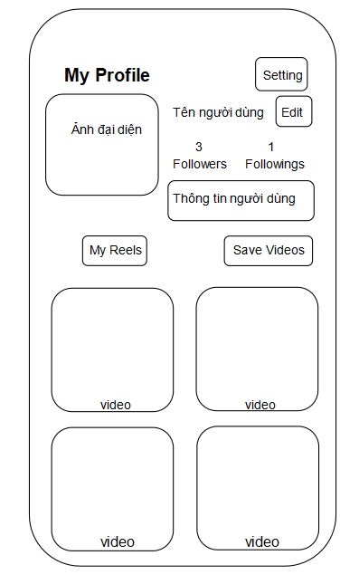
 | *Hình ảnh giao diện

Button chỉnh sửa trang cá nhân

Button video đã lưu

Button video của user

Video của User

 | ＊Mô tả chức năng
 |  | - Xem thông tin user
 |  |  | + Ảnh đại diện
 |  |  | +Tên user
 |  |  | + Số followers , followings
 |  |  | +Video
 |  |  | +Video đã lưu
 |  | -Cài đặt
-Ấn nút eddit , chuyển đến màng hình chỉnh sửa trang cá nhân -Xem video của user -Xem video đã lưu

User Profile
Basic design |  |  |  |  | System |  |  | APP MẠNG XÃ HỘIAPP MẠNG XÃ HỘI |  |  |  | function | User Profile | Create by | Trung |  |  | date | Create | 44936 | acceptor | #REF!
 |  |  |  |  | Process. Name |  |  | User Profile |  |  |  |  |  |  |  |  |  |  | Update | 10/10/2023
Button quay lại trang chủ
 | *Hình ảnh giao diện

 |  | Back

 |  |  |  | Ảnh bìa

 |  |  |  |  |  |  |  |  |  |  |  |  |  |  |  | *Mô tả chức năng
 |  |  |  |  |  |  |  |  |  |  |  |  |  |  |  |  | -Xem thông tin user
 |  |  |  |  |  |  |  |  |  |  |  |  |  |  |  |  |  | +Ảnh bìa
 |  |  |  |  |  | Tên người dùng |  |  |  |  |  |  |  |  |  |  |  | + Ảnh đại diện
 |  |  |  |  |  |  |  |  |  |  |  |  |  |  |  |  |  | +Tên user
Button follow user
 |  | Ảnh đại diện |  |  |  |  | 2 |  |  |  | 1 |  |  |  |  |  |  | + Số followers , followings
 |  |  |  |  |  | Followers |  |  |  | Followings |  |  |  |  |  |  |  | + video
 |  |  |  |  |  |  |  |  |  |  |  |  |  |  |  |  | - Nhắn tin với user
Button nhắn tin với user
 |  |  |  |  |  |  |  |  |  |  |  |  |  |  |  |  | -Follow user
 |  |  |  |  |  |  |  |  |  |  |  |  |  |  |  |  | - Quay lại trang chủ
 |  | Following |  |  |  |  |  |  |  | Message |  |  |  |  |  |  | -Xem video user đã đăng

Video user đã đăng

 |  |  | video |  |  |  |  |  | video

Edit Profile
Basic design |  |  |  | System | APP MẠNG XÃ HỘIAPP MẠNG XÃ HỘI |  |  |  | function | Edit Profile | Create by | Trung | date | Create | 1/10/2023 | acceptor | #REF!
 |  |  |  | Process. Name | Edit Profile |  |  |  |  |  |  |  |  | Update | 10/10/2023
Button quay lại trang chủ
Button edit ảnh bìa
 | *Hình ảnh giao diện

Button Lưu thay đổi

 |  |  |  | Back |  |  | Edit | Save
Button thêm ảnh bìa

 |  |  |  |  |  | Ảnh bìa

 |  |  |  |  |  | Add cover

Button thêm/sửa ảnh đại diện
 |  |  |  |  |  | Ảnh đại diện

 |  |  |  |  |  | Add avatar

 |  |  |  | Username
 |  |  |  | Tên của user

Vùng nhập tên User
 |  |  |  | Profile Bio
 |  |  |  | Thông tin giới thiệu của user

Vùng nhập thông tin giới thiệu user

 | ＊Mô tả chức năng
 |  | - Dùng để user chỉnh sửa trang cá nhân
 |  | - Kiểm tra các lỗi cơ bản:

 |  | - Thay đổi ảnh bìa
 |  | -Thêm ảnh bìa
 |  | -Lưu thông tin thay đổi
 |  | -Thêm/sửa ảnh đại diện
 |  | - Khi nhấn button Lưu, hệ thống bắt đầu xử lí, kiểm tra lỗi người dùng nhập.
 |  |  | + Nếu có lỗi thì thông báo lỗi tại màn hình này.
 |  |  | + Nếu không có lỗi, thông báo đăng nhập thành công, ghi nhớ thông tin cá nhân của user

 |  | - Có nút Back (Quay về màn hình trước đó)

Notification
Basic design |  |  |  | System |  | APP MẠNG XÃ HỘIAPP MẠNG XÃ HỘI |  |  | function | Notification | Create by | Trung | date | create | 1/10/2023 | acceptor | #REF!
 |  |  |  | Process. Name |  | Notification |  |  |  |  |  |  |  | update | 10/10/2023
Button xem danh sách thông báo
 | * Hình ảnh minh hoạ giao diện

Button xem danh sách đoạn chat

 |  |  |  |  | Notification |  |  | Chat
Thông báo

 |  |  | Ảnh đại diện |  |  | Tên user | Tương tác của user

 |  |  |  |  |  | Thời gian

 |  |  | Ảnh đại diện |  |  | Tên user | Tương tác của user

 |  |  |  |  |  | Thời gian

 |  |  | Ảnh đại diện |  |  | Tên user | Tương tác của user

 |  |  |  |  |  | Thời gian

 |  |  | Ảnh đại diện |  |  | Tên user | Tương tác của user

 |  |  |  |  |  | Thời gian

 | * Mô tả chức năng
 |  | - Màng hình xem danh sách thông báo được gửi đến user
 |  | - Button xem danh sách đoạn hội thoại , chuyển đến màng hình danh sách đoạn hội thoại
 |  | - Có nút Back (Quay về màn hình trước đó)

Chat
Basic design |  |  | System |  |  | APP MẠNG XÃ HỘIAPP MẠNG XÃ HỘI |  |  | function |  | Chat | Create by | Trung | date | create | 1/10/2023 | acceptor | #REF!
 |  |  | Process. Name |  |  | Chat |  |  |  |  |  |  |  |  | update | 10/10/2023

 | *Hình ảnh giao diện
Button xem danh sách thông báo

Button xem danh sách đoạn chat

 |  |  |  | Notification |  |  | Chat

Đoạn hội thoại
 |  | Ảnh đại diện |  |  | Tên user |  |  | Thời gian

 |  |  |  |  | Tin nhắn gần nhất

 |  | Ảnh đại diện |  |  | Tên user |  |  | Thời gian

 |  |  |  |  | Tin nhắn gần nhất

 |  | Ảnh đại diện |  |  | Tên user |  |  | Thời gian

 |  |  |  |  | Tin nhắn gần nhất

 |  | Ảnh đại diện |  |  | Tên user |  |  | Thời gian

 |  |  |  |  | Tin nhắn gần nhất

 |  |  |  |  |  |  |  |  | * Mô tả chức năng
 |  |  |  |  |  |  |  |  |  | - Màng hình xem danh sách đoạn hội thoại
 |  |  |  |  |  |  |  |  |  | - Button xem danh sách thông báo , chuyển đến màng hình danh sách thông báo
 |  |  |  |  |  |  |  |  |  | - Có nút Back (Quay về màn hình trước đó)

